コンポーネント
コンポーネント ID | コンポーネント名 | 種別 | 活性/非活性 | 表示/非表示 | 初期値 | 入力制約 | イベントNo.
1 | RESULT | TextField | 非活性 | 表示 | - | - | 1
2 | SCORE | TextField | 非活性 | 表示 | - | - | 2
3 | レベル | TextField | 非活性 | 表示 | - | - | 3
4 | REPLAYボタン | ボタン | 活性 | 表示 | - | タップ | 4
5 | Twitter | ボタン | 活性 | 表示 | - | タップ | 5
6 | FBボタン | ボタン | 活性 | 表示 | - | タップ | 6
7
8

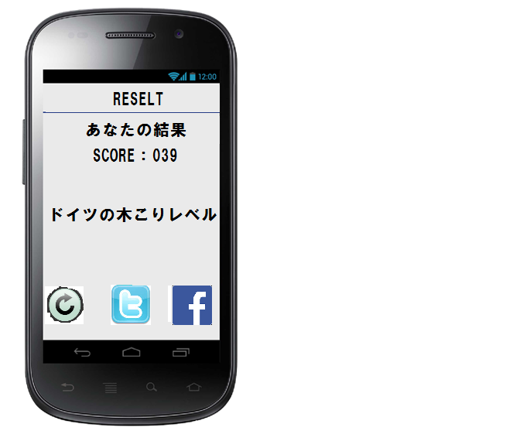
RESELT：初期画面

ID:01

ID:02

ID:03

ID:04

ID:05
ID:06

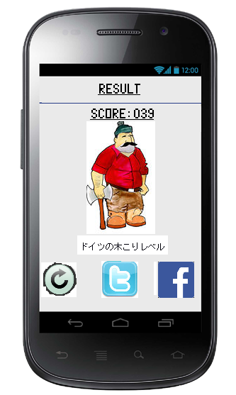
 |  |  | 画像はイメージ
 |  |  | フォントは統一すること
 |  |  | アイコンはイメージ、アイコンから機能が連想できること
 |  |  | 背景は統一
 |  |  | ボタンの形、大きさ、統一感を持たせる

レイアウト設計
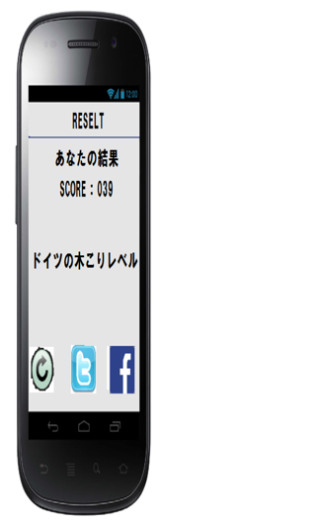
コンポーネント名 | Layouts | View | ID | 位置
リザルト | LinearLayout(Vertical | ImageView |  | 中央上部
スコア |  | TextView |  | 中央付近
レベル | LinearLayout(Vertical | ImageView |  | 中央付近
replayボタン |  | ImageButton | replay | 画面左下
twitterボタン |  | ImageButton | twitter | 中央下部
facebookボタン |  | ImageButton | facebook | 画面右下

